DATOS
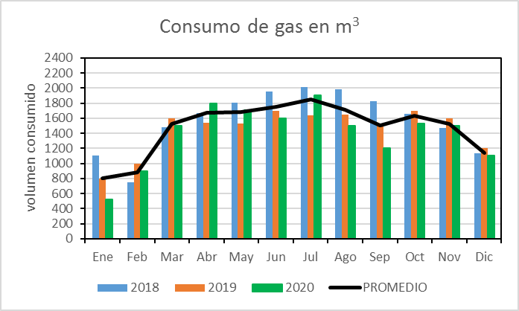
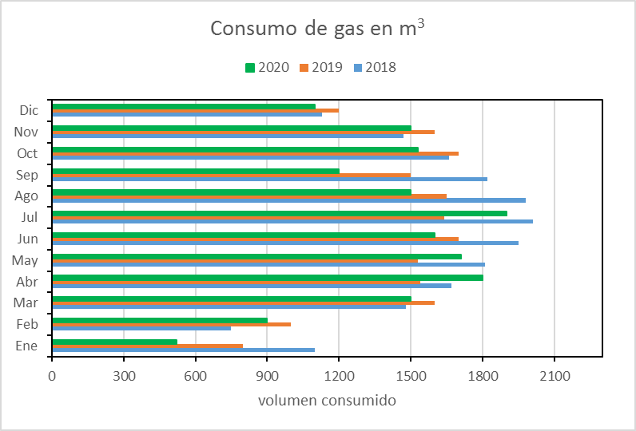
DESAFIO 10
 | La ejercitación hoy consiste en obtener estos 4 gráficos (que se muestran aquí como imágenes)
 | a partir de los datos de la Tabla. Deben ser "similares" a estos.
 | Puede trabajar y generarlos en la hoja SOLUCION
 | Luego grabar el archivo con el nombre indicado y subirlo en RESPONDER del DESAFIO 10, no añadir tema.

 |  |  |  |  | GRAFICO 1
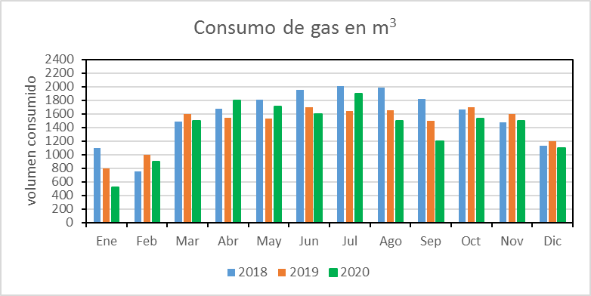

Consumo de gas en m3

 |  | AÑOS
Mes | 2018 | 2019 | 2020 | PROMEDIO
Ene | 1100 | 800 | 520 | 807
Feb | 750 | 1000 | 900 | 883
Mar | 1480 | 1600 | 1500 | 1527
Abr | 1670 | 1540 | 1800 | 1670
May | 1810 | 1530 | 1710 | 1683
Jun | 1950 | 1700 | 1600 | 1750 | GRAFICO 2
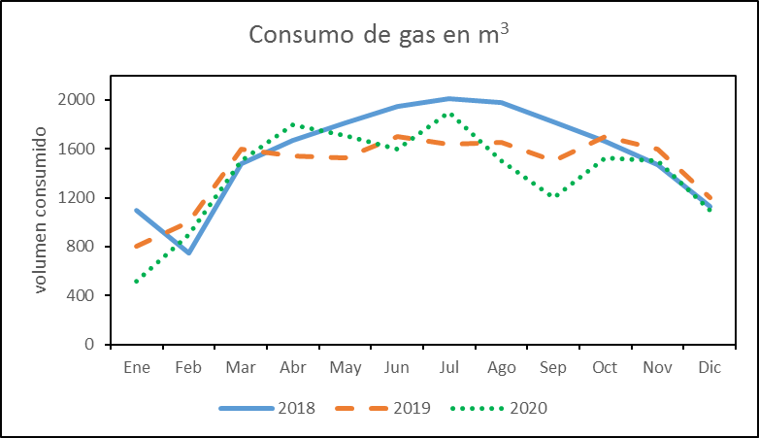
Jul | 2010 | 1640 | 1900 | 1850
Ago | 1980 | 1650 | 1500 | 1710
Sep | 1820 | 1500 | 1200 | 1507
Oct | 1660 | 1700 | 1530 | 1630
Nov | 1470 | 1600 | 1500 | 1523
Dic | 1130 | 1200 | 1100 | 1143

GRAFICO 4 |  |  |  |  | GRAFICO 3

SOLUCION
Consumo de gas en m3
 |  | AÑOS |  |  | GRAFICO 1
Mes | 2018 | 2019 | 2020 | PROMEDIO
Ene | 1100 | 800 | 520 | 807
Feb | 750 | 1000 | 900 | 883
Mar | 1480 | 1600 | 1500 | 1527
Abr | 1670 | 1540 | 1800 | 1670
May | 1810 | 1530 | 1710 | 1683
Jun | 1950 | 1700 | 1600 | 1750
Jul | 2010 | 1640 | 1900 | 1850
Ago | 1980 | 1650 | 1500 | 1710
Sep | 1820 | 1500 | 1200 | 1507
Oct | 1660 | 1700 | 1530 | 1630
Nov | 1470 | 1600 | 1500 | 1523
Dic | 1130 | 1200 | 1100 | 1143

Consumo de gas en m3
GRAFICO 4
 |  |  |  |  |  |  | GRAFICO 2
Consumo de gas en m3

 |  |  |  |  |  | GRAFICO 3
Consumo de gas en m3

